Sheet1
motion_imitation_base/ : architecture du réseau de neurones de l'article (commande avec prédiction motion capture comme référence) motion_imitation/ : architecture du réseau de neurones avec commande en vitesse (vitesse linéaire + angulaire) Les différentes fonctions de reward utilisées sont dans reward_funcs.txt

informations
nom
 | Fichier de référence | Fichier/dossier du/des modèle(s) | Commentaires | Procédure de lancement (test) voir modèle sur le git et descriptif des args ci-dessus | Procédure de lancement (train) voir modèle sur le git et descriptif des args ci-dessus
Code de base (architecture de base) : le dossier du projet est : motion_imitation_base/
dog pace base | motion_imitation/data/motions/dog_pace.txt | motion_imitation/data/policies/dog_pace.zip | modèle déjà entraîné compris dans le repository de base de l’article | lancer le test.sh qui se trouve dans motion_imitation_base | commande mpi_exec (voir page git)
temoin_plat | motion_imitation/data/motions/dog_pace.txt | model_saves/temoin_plat.zip | réplique des résultats de l’article | test.sh dans motion_imitation_base en remplaçant le fichier de ref et le modèle dans la commande | commande mpi_exec (voir page git)
marche terrain escarpée | motion_imitation/data/motions/dog_pace.txt | model_saves/rugged_terrain.zip | robot marchant sur un terrain accidenté (petites bosses) | décommenter bloc à la ligne 225 de motion_imitation/envs/locomotion_gym_env.py et commenter ligne 258-260 (terrain plat) | commande mpi_exec (voir page git) motion_imitation/envs/locomotion_gym_env.py et commenter ligne 258-260 (terrain plat)
A partir d'ici l'architecture du réseau a été modifiée pour avoir une commande en vitesse en entrée. Le dossier du projet est : motion_imitation/
cmd_vel | motion_imitation/data/motions/dog_pace.txt | model_saves/cmd_vel/ | robot marchant en ligne droite (dog_pace) avec réseau comportant une commande en vitesse en entrée | test.sh Décommenter fonction : build_target_obs() motion_imitation/envs/env_wrappers/imitation_ task.py ligne 278. Commenter les fonctions : build_target_obs() dans le même fichier ligne 266 et ligne 294. Faire de même pour les fonctions get_target_obs_bounds() ligne 341 et ligne 371. | slurm_script : bash sbatch_script.sh, changer la commande mpi_exec du fichier motion_imi.job en fonction (model file, ref file, etc.) Décommenter et commenter les mêmes lignes que pour un test
inverted_reward | motion_imitation/data/motions/dog_pace.txt | model_saves/inverted_reward/ | marche ligne droite avec les coefficients des sous-rewards pose_weight et root_pose_weight inversés | test.sh Calcul du reward se trouvant dans motion_imitation/envs/env_wrappers/imitation_task.py ligne 409 Commenter tous les blocs sauf celui commenté par "reward inversé" | slurm_script : bash sbatch_script.sh, changer la commande mpi_exec du fichier motion_imi.job en fonction (model file, ref file, etc.) Décommenter et commenter les mêmes lignes que pour un test
tweaked_reward | motion_imitation/data/motions/dog_pace.txt | model_saves/tweaked_reward/ | marche ligne droite avec les coefficients des sous-rewards modifiés | test.sh Calcul du reward se trouvant dans motion_imitation/envs/env_wrappers/imitation_task.py ligne 409 Commenter tous les blocs sauf celui commenté par "reward modifié" | idem mais avec le script de lancement d'un train : bash sbatch_script.sh et modification de motion_imi.job en conséquence
custom_ref_test | motion_imitation/data/motions/data_train_xx.txt (data_train_1 to 3) | model_saves/custom_ref_test/ | premiers tests avec une référence custom, différente du fichier dog_pace.txt. Mauvais résultats : angles de simulation matlab non accordables avec les angles acceptés par Pybullet (modulo 2pi) | test.sh avec les bons arguments | mpi_exec.sh ou sbatch_script / motion_imi.job avec bons arguments
cmd_noise | motion_imitation/data/motions/data_train_4.txt | model_saves/cmd_noise/ | marche ligne droite avec start/stop + commande bruitée | test.sh Lors du test, c'est mieux d'enlever le bruit (n'est utile que pour l'entrainement) : Commenter motion_imitation/envs/env_wrappers/imitation_wrapper_env.py ligne 117, décommenter ligne 118. | mpi_train.sh / slurm script Ajouter le bruit à la commande : Décommenter motion_imitation/envs/env_wrappers/imitation_wrapper_env.py ligne 117, commenter ligne 118.
hard reference no yaw | motion_imitation/data/motions/data_train_7.txt | model_saves/hard_ref_noyaw/ | marche avec une référence compliquée pour apprendre la marche arrière + changement de directions. Version sans la mesure du yaw et yaw rate en entrée du réseau. Mauvais résultats, ne marche pas pour le réseau retrain, marche "mal" vers l'avant quand la ref avance en ligne droite vers l'avant (réseau train from scratch) | test.sh avec l'observation classique (r,p,dr,dp) : Décommenter motion_imitation/envs/env_builder.py ligne 98 et commenter la ligne 97 | mpi_train.sh / sbatch_script – motion_imi.job avec l'observation classique (r,p,dr,dp) : Décommenter motion_imitation/envs/env_builder.py ligne 98 et commenter la ligne 97. Ajout du noise (cf. cmd_noise).
hard reference with yaw | motion_imitation/data/motions/data_train_7.txt | model_saves/hard_ref_yaw/ | marche avec une référence compliquée pour apprendre la marche arrière + changement de directions. Version avec la mesure du yaw et yaw rate en entrée du réseau. Mauvais résultats. | test.sh avec l'observation avec le yaw (r,p,y,dr,dp,dy) : Commenter motion_imitation/envs/env_builder.py ligne 98 et décommenter la ligne 97 | mpi_train.sh / sbatch_script – motion_imi.job avec l'observation avec le yaw (r,p,y,dr,dp,dy) : Commenter motion_imitation/envs/env_builder.py ligne 98 et décommenter la ligne 97. Ajout du noise (cf. cmd_noise).
yaw observation | motion_imitation/data/motions/data_train_4.txt | model_saves/yaw_obs/ | marche ligne droite start/stop + yaw & yaw rate dans l'observation. Meilleurs résultats : yaw_obs_130M.zip | test.sh avec l'observation avec le yaw (r,p,y,dr,dp,dy) : Commenter motion_imitation/envs/env_builder.py ligne 98 et décommenter la ligne 97. | mpi_train.sh / sbatch_script – motion_imi.job avec l'observation avec le yaw (r,p,y,dr,dp,dy) : Commenter motion_imitation/envs/env_builder.py ligne 98 et décommenter la ligne 97. Ajout du noise (cf. cmd_noise).
zigzag_noyaw | motion_imitation/data/motions/data_train_8.txt | model_saves/zigzag_noyaw/ | marche en zigzag sans vitesse sur le yaw (garde un cap constant, pas de cotés). Mauvais résultats : dérive plus importante et allure de marche mauvaise : marche en sautillant. | test.sh avec l'observation avec le yaw (r,p,y,dr,dp,dy) : Commenter motion_imitation/envs/env_builder.py ligne 98 et décommenter la ligne 97. | mpi_train.sh / sbatch_script – motion_imi.job avec l'observation avec le yaw (r,p,y,dr,dp,dy) : Commenter motion_imitation/envs/env_builder.py ligne 98 et décommenter la ligne 97. Ajout du noise (cf. cmd_noise).
zigzag_yaw | motion_imitation/data/motions/data_train_9.txt | model_saves/zigzag_yaw/ | marche en zigzag avec vitesse sur le yaw (cap changeant, pas de pas cotés). Mauvais résultats : marche quasi rectiligne, ne suit pas la référence qui marche en zigzagant du tout | test.sh avec l'observation avec le yaw (r,p,y,dr,dp,dy) : Commenter motion_imitation/envs/env_builder.py ligne 98 et décommenter la ligne 97. | mpi_train.sh / sbatch_script – motion_imi.job avec l'observation avec le yaw (r,p,y,dr,dp,dy) : Commenter motion_imitation/envs/env_builder.py ligne 98 et décommenter la ligne 97. Ajout du noise (cf. cmd_noise).
static_turn | motion_imitation/data/motions/data_train_13.txt | model_saves/static_turn/ | marche où le robot tourne autour de lui-même – droite puis gauche (à partir d'un fichier .txt de ref custom). Mauvais résultats : robot reste immobile | test.sh : obs avec le yaw | mpi_train.sh / sbatch_script – motion_imi.job obs avec le yaw. Ajout du noise pour le train.
spin | motion_imitation/data/motions/dog_spin.txt | model_saves/spin/ | marche où le robot tourne (assez vite) autour de lui-même (fichier de ref txt non custom : déjà présent dans le git). Bons résultats : le robot tourne bien rapidement dans une seule direction autour de lui-même. | test.sh : obs avec le yaw + commande changée : à la place de donner la commande en vitesse des vitesses angulaires (dr, dp, dy) on donne la position angulaire à rejoindre via un quaternion (qx,qy,qz,qw) : Décommenter fonction build_target_obs() ligne 266 de motion_imitation/envs/env_wrappers/imitation_task.py et commenter les deux autres (autres cas) + faire de meme pour la fonction get_target_obs_bounds() du meme fichier. | mpi_train.sh /sbatch_script – motion_imi.job : obs avec le yaw + commande changée : à la place de donner la commande en vitesse des vitesses angulaires (dr, dp, dy) on donne la position angulaire à rejoindre via un quaternion (qx,qy,qz,qw) : Décommenter fonction build_target_obs() ligne 266 de motion_imitation/envs/env_wrappers/imitation_task.py et commenter les deux autres (autres cas) + faire de meme pour la fonction get_target_obs_bounds() du meme fichier.
 | motion_imitation/data/motions/data_train_14.txt | model_saves/static_turn_quater_input_failed/ | entrainement avec une référence (comportant des défauts) qui tourne autour d'elle même – droite puis gauche (plus vite, pas plus grands -> allure plus différente que pour data_train_13.txt) et sans noise sur la commande pendant le train. Mauvais résultats : robot reste immobile. | test.sh : obs avec le yaw (idem que le data_train_13) mais avec le fichier data_train_14. Input d'orientation : quaternion | procédure (train) classique et enlever le noise, yaw obs + quaternion commande
 | motion_imitation/data/motions/data_train_18.txt | model_saves/static_turn_quater_data_18/ | entrainement avec référence corrigée (sans défauts) qui tourn autour d'elle même, sans noise + quaternion position pour la commande en orientation du robot. Résultats moyens : robot tourne autour de lui même mais piétine (pas d'allure de marche semblable à la référence). | test.sh : obs avec le yaw + quaternion pour la commande en orientation du robot | procédure (train) classique et enlever le noise, yaw obs + quaternion commande
 | motion_imitation/data/motions/turn.txt | model_saves/base_turn_quater/ | entrainement avec référence "turn.txt" (fournie par le code originel de l'article). Pour vérifier que notre architecture permet d'apprendre à tourner à gauche puis à droite. Résultats moyens : robot tourne autour de lui même mais piétine (pas d'allure de marche semblable à la référence – moins que data_train_18). | test.sh : obs avec le yaw + quaternion pour la commande en orientation du robot | procédure (train) classique et enlever le noise, yaw obs + quaternion commande
 | motion_imitation/data/motions/data_train_18.txt | model_saves/stq_data_18_endeff_rew_1/ | entrainement avec référence "data_train_18.txt". Reward modifié : si la différence de hauteur (z) entre le bout de la patte (end effector) de la simu et la réf est supérieur à 0.04 alors reward total = 0. C'est pour pénaliser grandement le non respect du mouvement des pattes dans le reward en espérant que le simu apprendra à mieux suivre l'allure de marche lorsque le robot tourne. Résultats moyens/mauvais : robot fait un premier pas mais reste figé | test.sh : yaw obs + quat cmd + reward end eff tweaké (commenter/décommenter l.579-581 – imitation_task.py : _calc_reward_end_effector()) | procédure (train) classique et enlever le noise, yaw obs + Quaternion commande + reward spécial end eff
 | motion_imitation/data/motions/turn.txt | model_saves/base_turn_quater_endeff_rew/ | idem que pour l'entrainement ci dessus, à la différence qu'on lance le train avec la référence turn.txt issue du code originel de l'article | test.sh : yaw obs + quat cmd + reward end eff tweaké (commenter/décommenter l.579-581 – imitation_task.py : _calc_reward_end_effector()) | procédure (train) classique et enlever le noise, yaw obs + Quaternion commande + reward spécial end eff
 | motion_imitation/data/motions/data_train_18.txt | model_saves/stq_data_18_endeff_rew_2/ | entrainement avec référence "data_train_18.txt". Reward modifié : si la différence de hauteur (z) entre le bout de la patte (end effector) de la simu et la réf est supérieur à 0.02 alors reward total = 0. C'est pour pénaliser grandement le non respect du mouvement des pattes dans le reward en espérant que le simu apprendra à mieux suivre l'allure de marche lorsque le robot tourne. Résultats moyens/mauvais : robot fait un premier pas mais reste figé | test.sh : yaw obs + quat cmd + reward end eff tweaké (commenter/décommenter l.579-581 – imitation_task.py : _calc_reward_end_effector()) | procédure (train) classique et enlever le noise, yaw obs + Quaternion commande + reward spécial end eff
 | motion_imitation/data/motions/data_train_18.txt | model_saves/stq_d18_sigrew/ | entrainement avec le sous reward du end effector remplacé par une fonction de type sigmoide : pour permettre les rewards négatifs et rendre l'erreur sur les end effectors plus impactante sur le reward global | test.sh : yaw obs + quat cmd + reward end eff sigmoide (commenter/décommenter la bonne fonction – imitation_task.py : _calc_reward_end_effector()) -> principalement si on veut plot le bon reward lors d'un test | procédure (train) classique et enlever le noise, yaw obs + Quaternion commande + reward spécial end eff sigmoide
 | motion_imitation/data/motions/data_train_18.txt | model_saves/stq_d18_sigrew_2/ | entrainement avec le sous reward du end effector remplacé par une fonction de type sigmoide : pour permettre les rewards négatifs et rendre l'erreur sur les end effectors plus impactante sur le reward global. Changement des poids des sous-fonctions de reward : | test.sh : yaw obs + quat cmd + reward end eff sigmoide (commenter/décommenter la bonne fonction – imitation_task.py : _calc_reward_end_effector()) -> principalement si on veut plot le bon reward lors d'un test | procédure (train) classique et enlever le noise, yaw obs + Quaternion commande + reward spécial end eff sigmoide

Sheet2
Ajouter/Enlever l'observation (yaw, yawrate) | motion_imitation/envs/env_builder.py : build_imitation_env() l. 97-98
fonction originale pour la construction de la commande du robot | motion_imitation/envs/env_wrappers/imitation_task.py : build_target_obs() l.299 Motion_imitation/envs/env_wrappers/imitation_task.py : build_target_obs() l.376
fonction pour la construction de la commande du robot en vitesses (vx, vy, vz, dr, dp, dy) | 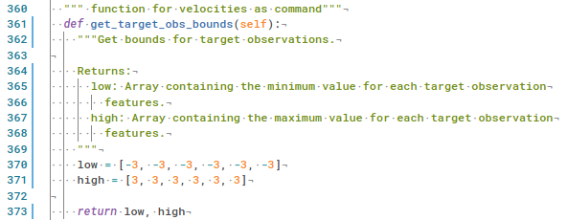 motion_imitation/envs/env_wrappers/imitation_task.py : build_target_obs() l. 283 motion_imitation/envs/env_wrappers/imitation_task.py : build_target_obs() l. 361
fonction pour la construction de la commande du robot en vitesse linéaire + position angulaire de la base (vx, vy, vz, qx, qy, qz, qw) | 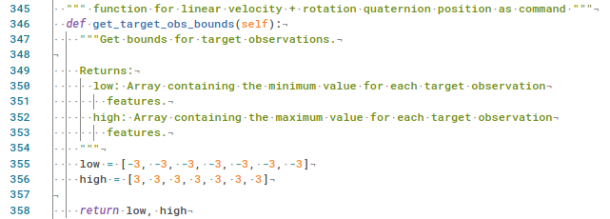 motion_imitation/envs/env_wrappers/imitation_task.py : build_target_obs() l. 265 motion_imitation/envs/env_wrappers/imitation_task.py : build_target_obs() l. 346
Ajouter/Enlever le bruit sur la commande. Décommenter la bonne ligne pour une commande (vx, vy, vz, dr, dp, dy) ou une commande (vx, vy, vz, qx, qy, qz, qw) | motion_imitation/envs/env_wrappers/imitation_wrapper_env.py : build_imitation_env() l. 105
ajouter/enlever/réglage des escaliers | motion_imitation/envs/locomotion_gym_env.py : reset() l. 269
création d'un terrain accidenté/escarpé | 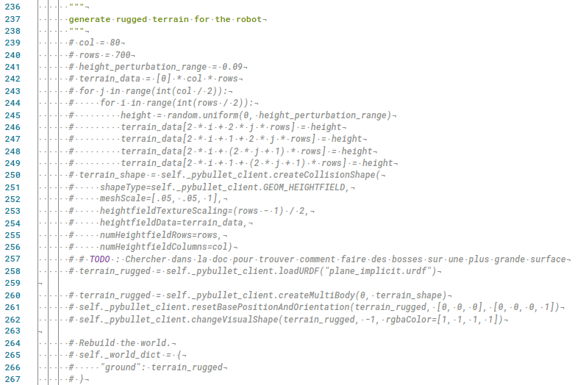 motion_imitation/envs/locomotion_gym_env.py : reset() l. 237

